List1
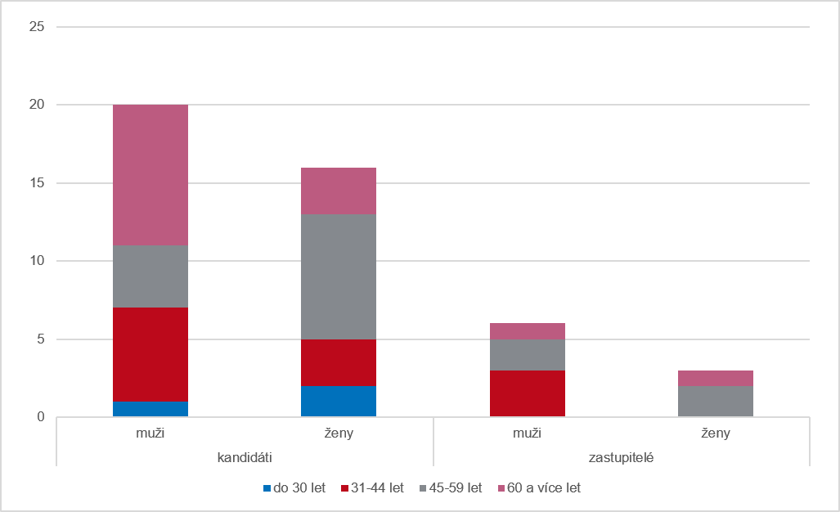
Graf 3 Kandidáti a zastupitelé podle pohlaví a věku v opakovaném hlasování ve volebním období 2022–2026

